Hoja1
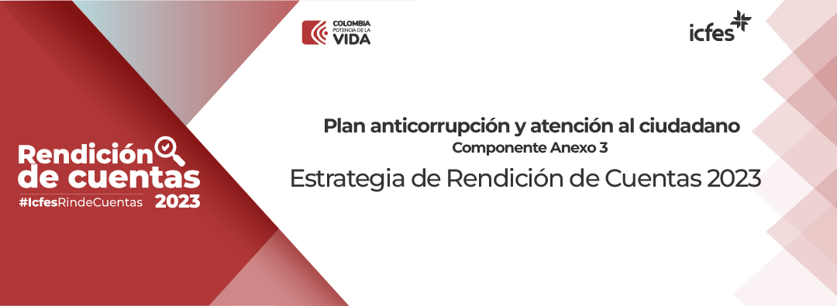
 | ELEMENTOS DE LA RC | META / PRODUCTO | # | ACTIVIDADES | DESCRIPCIÓN/ ALCANCE | UNIDAD MEDIDA | META |  |  |  |  | FECHA
 |  |  |  |  |  |  | T1 (Corte 31/03/2023) | T2 (Corte 30/06/2023) | T3 (Corte 30/09/2023) | T4 (Corte 31/12/2023) | CIERRE (Al corte 15/01/2024) | Inicio | Fin | DEPENDENCIA RESPONSABLE
 | INFORMACIÓN | Elaborar la estrategia de rendición de cuentas de la gestión | 1 | Conformar equipo de trabajo del Icfes 2023 que lidera la estratégia de rendición de cuentas. | Conformar del equipo de trabajo institucional responsable de la estratégia de planeación e implementación de los ejercicios participación ciudadana y rendición de cuentas. | Matriz equipo de trabajo con responsabilidades | 100% | 0% | 0% | 0% | 100% | 2023-01-01 | 2023-03-30 | OACM y OAP
 |  |  | 2 | Estructurar el documento de la estrategia de Rendición de Cuentas - Anexo 3 de la vigencia 2023. | Diseñar la estrategia de rendición de cuentas específicando los componentes sugeridos por el MURC (Manual único de Rendición de Cuentas) y las actividades de desarrollo, de acuerdo con los grupos de interés del instituto. | Estrategia de Rendición de Cuentas - Anexo 3, publicada. | 100% | 0% | 0% | 0% | 100% | 2023-01-01 | 2023-04-30 | OACM y OAP
 |  | Elaborar el informe de gestión institucional | 3 | Definir el contenido del informe de gestión de la vigencia 2023. | Definición de los temas y tiempos a rendir cuentas de las áreas involucradas. | Informe de gestión consolidado | 0% | 0% | 0% | 100% | 100% | 2023-01-01 | 2023-12-31 | OACM y OAP
 |  |  | 4 | Consolidar y publicar el informe de gestión de la vigencia 2023. | Consolidación de la información a rendir cuentas por parte de las áreas involucradas y publicar en el sitio web institucional. | Informe de gestión aprobado y publicado | 0% | 0% | 0% | 100% | 100% | 2023-01-01 | 2024-01-15 | OACM y OAP
 |  |  | 5 | Divulgar el informe de los resultados de la gestión institucional 2023. | Implementación de estrategia de divulgación de los resultados de la gestión 2023 a grupos de valor internos y externos. | Piezas gráficas, piezas audiovisuales, transmisiones en vivo y demás productos de comunicación. | 25% | 25% | 25% | 25% | 100% | 2023-01-01 | 2023-12-31 | OACM
 |  | Información institucional | 6 | Publicar Ejecución presupuestal histórica anual. | Publicar Estados Financieros y ejecución presupuestal. | Informe mensual de ejecución presupuestal diciembre / Informe mensual de ejecución presupuestal diciembre | 100% | 0% | 0% | 0% | 100% | 2023-07-01 | 2023-02-28 | Subdirección Financiera y Contable
 |  |  | 7 | Publicar informe de indicadores de desempeño. | 4 Informes de indicadores. | (Número de informes de indicadores publicados / Total de informes de indicadores proyectados publicar)*100 | 25% | 25% | 25% | 25% | 100% | 2023-01-01 | 2023-12-31 | OAP
 |  |  | 8 | Publicar presupuesto desagregado (Ejecución Mensual del Presupuesto) y/o modificaciones. | Presupuesto desagregado. | Ejecuciones mensuales (ene + feb + mar + abr + may + jun + jul + ago + sep + oct + nov + dic ) /Total de informes de enero a diciembre | 25% | 25% | 25% | 25% | 100% | 2023-01-01 | 2023-12-31 | Subdirección Financiera y Contable
 | DIÁLOGO | Encuesta de interés de la ciudadanía sobre los temas a rendir cuentas. | 9 | Desarrollar y aplicar una encuesta a los grupos de valor, para conocer los temas de interés a rendir cuentas. | Diseñar y aplicar una encuesta a la ciudadanía y demás grupos de interés, para cononocer los temas de interés para la Rendición de Cuentas 2023. | Encuesta aplicada y tabulación de resultados | 0% | 15% | 45% | 40% | 100% | 2023-01-01 | 2023-12-31 | Comité de Rendición de Cuentas
 |  | Relacionamiento con grupos de valor | 10 | Establecer un espacio virtual para difundir los principales logros y retos de operación y gestión del Icfes 2023. | Espacios virtuales de comunicación de doble vía con los grupos de valor. | 4 sesiones virtuales | 0% | 50% | 0% | 50% | 100% | 2023-01-01 | 2023-12-31 | OACM
 |  |  | 11 | Desarrollar sesiones de relacionamiento con los colaboradores del Icfes, para dar a conocer los principales logros y retos de operación y gestión del Icfes 2023. | Encuentro virtual y/o presencial para dar a conocer los principales logros y retos de operación y gestión del Icfes 2023 a los colaboradores del Instituto. | 2 sesiones virtuales o presenciales | 0% | 50% | 0% | 50% | 100% | 2023-01-01 | 2023-12-31 | STH y OACM
 |  |  | 12 | Actividades de fortalecimiento del ejercicio de rendición de cuentas interno | Estrategia de comunicación para sensibilizar a los colaboradores del Instituto sobre la importancia de la rendición de cuentas | Estrategia de comunicación diseñada y aplicada | 0% | 50% | 0% | 50% | 100% | 2023-01-01 | 2023-12-31 | OACM
 |  | Fortalecimiento de canales de rendición de cuentas | 13 | Establecer un correo electrónico y/o espacios en redes sociales para que la ciudadanía haga llegar sus preguntas sobre el ejercicio de Rendición de Cuentas. | Establecer un correo electrónio y/o redes sociales, para que la ciudadanía haga llegar sus preguntas sobre el ejercicio de rendición de cuentas. | Correo electrónico y/o espacios en redes sociales | 0% | 50% | 0% | 50% | 100% | 2023-01-01 | 2023-12-31 | OACM
 |  |  | 14 | Fomento de uso de herramientas tecnológicas para visualizar la información de las pruebas de estado | Fomentar el uso de herramientas tecnológicas para la visualización de la información de las pruebas de Estado. | Informe de las herramientas de visualización de los resultados de las pruebas de Estado | 0% | 25% | 25% | 50% | 100% | 2023-01-01 | 2023-12-31 | SAyD
 |  |  | 15 | Actualización de los espacios de Rendición de Cuentas y sección "Participa" en la página web. | Actualización de contenidos en los espacios definidos en página web para Rendición de Cuentas. | Contenidos públicados y actualizados en página web | 100% |  |  |  | 100% | 2023-01-01 | 2024-01-15 | OACM y OAP
 |  | Visor Clasificación de planteles | 16 | Actualización de herramienta tecnológica para visualizar resultados de las pruebas Saber | Actualización de herramienta tecnológica para visualizar resultados de las pruebas Saber. | Herramienta estructurada | 50% | 10% | 40% | 0% | 100% | 2023-01-01 | 2024-01-15 | SAyD
 |  |  | 17 | Implementación del visor como herramienta tecnológica en la página web | Publicación de la herramienta en página web. | Herramienta publicada en página web | 50% | 10% | 40% | 0% | 100% | 2023-01-01 | 2024-01-15 | SAyD y OACM
 |  |  | 18 | Difusión y fomento de la herramienta | Estrategia de comunicación para difundir y fomentar la herramienta. | Estrategia de comunicación diseñada y aplicada | 100% | 0% | 0% | 0% | 100% | 2023-01-01 | 2024-01-15 | SAyD y OACM
 | RESPONSABILIDAD | Informe de evaluación y resultados de Rendición de Cuentas | 19 | Monitoreo de las actividades de la estrategia de Rendición de Cuentas. | Efectuar monitoreo a los avances de las actividades del componente de Rendición de Cuentas. | Informe de monitoreo de las actividades establecidas en la estrategia de Rendición de Cuentas. | 0% | 33% | 33% | 33% | 100% | 2023-01-01 | 2023-12-31 | OACM y OAP
 |  |  | 20 | Informe de resultados de la encuesta de temas de interés. | Documento publicado con resultados de la encuesta realizada sobre temas de interés de la ciudadanía para el evento de Rendición de Cuentas. | Informe de resultados de la encuesta de temas de interés publicado (1) publicado. | 0% | 10% | 40% | 50% | 100% | 2023-01-01 | 2023-12-31 | OAP
 |  |  | 21 | Desarrollar y analizar la implementación de la estrategia de Rendición de Cuentas con el equipo de RdeC para revisar los avances y formular actividades de mejora. | Desarrollar dos mesas de trabajo para analizar el avance de la estrategia y definir acciones de mejora. | (Número de reuniones realizadas / Total de reuniones proyectados realizar)*100 | 0% | 50% | 0% | 50% | 100% | 2023-01-01 | 2024-01-15 | OACM y OAP
 |  | Informes de Ley publicados y divulgados | 22 | Efectuar el seguimiento y el control a la implementación y a los avances de las actividades del componente de rendición de cuentas. | Publicar resultados de los seguimientos. | (Informes de seguimiento del PAAC publicados / Informes de seguimiento del PAAC programados en el PAA de la vigencia) X 100 | 0% | 30% | 60% | 60% | 100% | 02/05/2023 01/09/2023 02/01/2024 | 15/05/2023 14/09/2023 16/01/2024 | OCI
 |  |  | 23 | Presentar y publicar los informes de gestión, evaluación y auditoría. | Informes de gestión, evaluación y auditoría. | (Informes presentados por la OCI / Informes porgramados para presentar en el PAA de la vigencia) X 100 | 20% | 40% | 60% | 80% | 100% | 2023-01-01 | 2024-01-15 | OCI

